工作表1
論文題目 | 資料類型 | APA | 目的 | 資料 | 研究方法 | 樣本期間 | 頻率 | 獎勵函數(Reward Function) | 變數(環境、觀測值) | 研究結果 | 結論 | 後續研究建議 | 補充
FinRL: A Deep Reinforcement Learning Library for Automated Stock Trading in Quantitative Finance | 期刊 | Liu, X. Y., Yang, H., Chen, Q., Zhang, R., Yang, L., Xiao, B., & Wang, C. D. (2020). FinRL: A deep reinforcement learning library for automated stock trading in quantitative finance. arXiv preprint arXiv:2011.09607. | 介紹一個名為 FinRL 的 DRL 庫，旨在幫助初學者開發並測試自己的股票交易策略 | [43] Richard S Sutton and Andrew G Barto. Reinforcement learning: An introduction. MIT press, 2018. [27] Xinyi Li, Yinchuan Li, Yuancheng Zhan, and Xiao-Yang Liu. Optimistic bull or pessimistic bear: Adap-tive deep reinforcement learning for stock portfolio allocation. ICML Workshop on Applications andInfrastructure for Multi-Agent Learning, 2019. [22] Zhengyao Jiang, Dixing Xu, and J. Liang. A deep reinforcement learning framework for the financial portfolio management problem. ArXiv, abs/1706.10059, 2017. | 以個股交易、多檔股票交易、投資組合交易作為演示 https://github.com/AI4Finance-Foundation/Popular-RL-Algorithms | 訓練期間:2009 年1月至 2015年 12月 測試期間:2016 年 1 月至 2020 年 9 月 | 日頻率 | 夏普比率 | 開低收高 平滑異同移動平均線(Moving Average Convergence & Divergence) 相對強弱指數(Relative Strength Index) | 研究展示了FinRL在多種應用場景下的效果 包括單隻股票交易、多隻股票交易以及投資組合配置 FinRL庫集成了多種DRL算法，如 DQN、DDPG、PPO、SAC、A2C 和 TD3 等 | FinRL為量化金融提供一個靈活且易於上手的開源工具 幫助初學者和研究人員快速開發和測試自動化股票交易策略 該工具的模塊化設計和標準化交易環境簡化強化學習在金融應用中的複雜性 | 未來可以擴展FinRL至更多資產類別（期貨、債券等）以及更加複雜的市場條件 並進一步優化風險管理和交易成本的考量 | 文獻探討2024/8/28 加入真實市場中的摩擦因素 交易成本：每次交易會扣除一定比例的手續費 市場流動性：考慮市場流動性對價格波動的影響 代理進行決策時，可以根據市場或代理的交易量動態調整實際執行價格 文獻探討2024/10/15
應用深度強化學習演算法於資產配置優化之比較 | 論文 | 黃牧天（2021）。應用深度強化學習演算法於資產配置優化之比較（碩士論文）。取自華藝線上圖書館系統。（系統編號U0004-G0108971007）doi:10.6814/NCCU202101194 | 比較不同的深度強化學習演算法在不同市場情境下之優劣 | [29] Markowitz, H. The utility of wealth. Journal of political Economy 60, 2 (1952), 151–158. [32] Moerland, T. M., Broekens, J., and Jonker, C. M. Model­based reinforcement learn- ing: A survey. arXiv preprint arXiv:2006.16712 (2020). [10] Degris, T., Pilarski, P. M., and Sutton, R. S. Model­free reinforcement learning with continuous action in practice. In 2012 American Control Conference (ACC) (2012), IEEE, pp. 2177–2182. 參數參考 [27] Lillicrap, T. P., Hunt, J. J., Pritzel, A., Heess, N., Erez, T., Tassa, Y., Silver, D., and Wierstra, D. Continuous control with deep reinforcement learning. arXiv preprint arXiv:1509.02971 (2015). [16] Fujimoto, S., Hoof, H., and Meger, D. Addressing function approximation error in actor­critic methods. In International Conference on Machine Learning (2018), PMLR, pp. 1587–1596. [20] Haarnoja, T., Zhou, A., Abbeel, P., and Levine, S. Soft actor­critic: Off­policy max- imum entropy deep reinforcement learning with a stochastic actor. In International Conference on Machine Learning (2018), PMLR, pp. 1861–1870. | 測試不同市場環境 (Normal、Crisis) 對不同模型之影響 實驗流程：資料蒐集 (Data Collection)->特徵工程 (Feature Engineering)->模型訓練 (Model Training)->模型測試 (Model Testing)->成果評量 (Model Evaluation) | 訓練期間:2007 年 3 月至 2017年 3月 測試期間:2017 年 4 月至 2021 年 4 月 | 日頻率 | 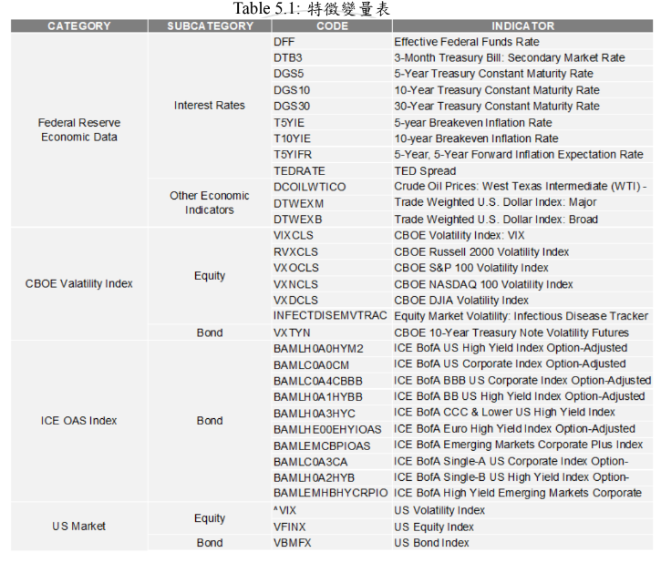 以投資組合財富增長率最大化為目標 其中 Wt 為第 t 期的累積財富,亦可視為累積報酬率 |  | 1.績效衡量指標 (Annualized Return,CAGR) 以 DDPG 模型最佳， 因其餘兩模型對結構進行強化，探索較為保守。 2.風險衡量指標 (Risk Indicator) TD3 與 SAC模型為佳 3.風險調整後績效指標 (Sharpe Ratio) DDPG 為最佳(研究期間樣本因素) | 可滿足不同風險容忍度及風險能力之目標客群,績效指標 (年化報酬率)的評估結果顯示,DDPG 模型表現最為優異,適合只追求高報酬的客群 ;另 TD3 與 SAC 模型的測試結果顯示,同時考量風險報酬之對價下無顯著差異,這兩個模型相對於 DDPG 較為穩定,故抗波動能力較佳,較適合要求穩定回報的長期客群。 | • 風險控管 風險控管可分為對公司層面的風險控管與對客戶投組的風險控管,風險亦分 為市場、信用及作業等不同屬性之風險,本研究係未評估實務所需之風險控 管,若能在模型上進一步考量相關風險並進行全面評估,可說明在可控制環 境下該模型無虞。 | 文獻探討2024/9/15 ***對時間序列資料進行資料預處理，以轉換非定態且具有自相關性的特徵資料集，讓其具備定態性且無自相關性。(提升模型穩定性與預測準確性、避免假象回歸) 1. 深度確定性策略梯度演算法 (Deep Deterministic Policy Gradient,DDPG) 深度學習神經網絡融合進 DPG 的策略學習方法,相對於 DPG 它改進了以卷積神經網絡作為策略函數μ 和 Q 函數的模擬,然後使用深度學習的方法來訓練神經網絡,另外 DDPG 同樣與 DQN一樣,使用了兩種技巧,經驗重播和獨立的目標網絡。 2. 雙延遲的確定性策略深度學習演算法 (Twin Delayed DDPG,TD3) 基礎上進一步提出三項改進方案,裁剪 Double­Q 學習 (Clipped Double­Q Learning)、延遲策略更新 (Delayed Policy Updates) 及目標策略平滑化 (Target Policy Smoothing) 本文只簡述該方案分別解決高估 Q 值、Actor 的盲目迭代導致困在次佳解及可能出現錯誤估值 Q 引導下個錯誤策略等問題 3. 軟性演員評論家演算法 (Soft Actor­Critic,SAC) 以 Off­Policy 的方式優化隨機性策略,它並不是 TD3 的後繼者,但它包含了裁剪 Double­Q 學習之技巧,也包含目標策略平滑的改進, SAC 最重要的特色是熵正則化 (Entropy Regularization),隨著訓練次數增加該策略可以最大程度的在預期收益和熵之間進行權衡 熵是策略中隨機性的一種測度,這與探索和利用的權衡關係密切,增加熵會導致更多的探索,從而可以加快之後的學習速度,它還可以防止策略過早收斂到不良的局部最佳解。 | 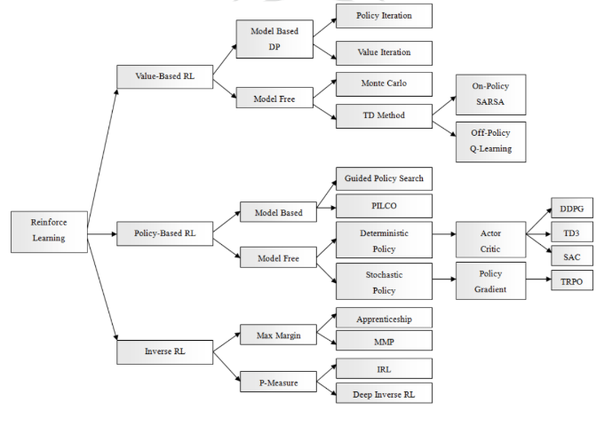
深度強化學習於投資組合管理交易策略 | 論文 | 楊晴穎（2021）。深度強化學習於投資組合管理交易策略。﹝碩士論文。國立臺北大學﹞臺灣博碩士論文知識加值系統。 https://hdl.handle.net/11296/w2hyw4。 | 建構基於深度強化學習的投資組合管理框架，實現投資報酬的最大化，並在市場波動中保持穩定的收益 | Zhang, Z., Zohren, S., & Roberts, S. (2020). Deep reinforcement learning for trading. The Journal of Financial Data Science, 2(2), 25-40. Liu, F.-R., Ren, M.-Y., Zhai, J.-D., Sui, G.-Q., Zhang, X.-Y., Bing, X.-Y., & Liu, Y.-L. (2021). Bitcoin Transaction Strategy Construction Based on Deep Reinforcement Learning. Paper presented at the 2021 IEEE 2nd International Conference on Big Data, Artificial Intelligence and Internet of Things Engineering (ICBAIE). Huang, G., Zhou, X., & Song, Q. (2020). Deep reinforcement learning for portfolio management. arXiv preprint arXiv:2012.13773. | 1. 選擇金融市場標的做為資料集。 2. 找出是否具有長期獲利能力且風險承受能力的資產配置組合。 3. 採取消極式投資管理策略並得出馬可維茲效率前緣。 4. 採取積極式投資管理策略並設計深度學習的投資組合模型。 5. 訓練代理並根據測試集對其進行績效評估。 6. 基於市場是否有超額獲利。 7. 針對不同投資管理方式做績效比較。 8. 針對不同數量投資組合做績效比較 9. 模擬交易股市的績效比較 | 2000 年 1 月至 2020 年 12 月 | 日頻率 | 報酬函數根據市場表現和投資組合的績效進行計算，模型的學習目標是最大報酬 在每一步長(Time step),當代理觀察狀態(st)採取行動(at)並達到新狀態時(st+1) | 移動平均線(Moving Average) 相對強弱指數(Relative Strength Index) 順勢指數(Commodity Channel Index) 平均趨向指標(Average Directional Indicator) 布林通道指標(Bollinger Bands) 平滑異同移動平均線(Moving Average Convergence & Divergence) 日收益(Daily Return) 對數收益率(Log Return) 協方差矩陣(Covariance Matrix) | 在持有 20 檔股票數量中,SACAgent 表現較好,其中組成的 Portfolio 20-1,年化報酬率 29.641%,夏普比率 1.1,累積報酬率 68.242%。 在持有 5 檔股票數量中,A2CAgent 表現較好,其中組成的 Portfolio 5-1,年化報酬率高達 46.58%,夏普比率 1.37,累積報酬率則高達 115.18%。 | 自行設計的積極式投資策略皆贏過消極式的投資策略。 並發現在持有 20 檔股票數量中,SACAgent 表現較好, 持有 5 檔股票數量中,A2CAgent 表現較好。 其中表現最好的結果,年化報酬率高達 46.58%,夏普比率 1.37,累積報酬率則高達 115.18%。 顯示持有 5 檔數量的投資組合表現最好,依序下降 | 本研究設定的範圍在探討數量、報酬、風險、基準、模型,但實際在金融市場 也有許多其它的因素,像是新聞、輿情、時事等資訊,未來建議基於本研究模 型上再加入文字探勘的範疇,以更接近金融內部信息。 | 1. Advantage Actor-Critic (A2C) A2C利用其中演員決定策略，評論家則評估策略的效果。這種雙重學習機制使得A2C能夠在持有少量股票時快速適應市場變化，並獲得較高的回報 。 2. Proximal Policy Optimization (PPO) PPO的主要特點是其策略穩定性，該演算法通過限制策略更新的步幅來確保學習過程中的穩定性，從而避免過度更新問題。這使得PPO能夠在較大的投資組合中有效發揮作用 。 3. Soft Actor-Critic (SAC) SAC使用熵正則化，這使得它在探索新的策略時能夠保持足夠的隨機性，從而避免陷入局部最優解。這一特性使得SAC在高度波動的市場中能夠保持穩定並取得較佳的長期回報 。 | 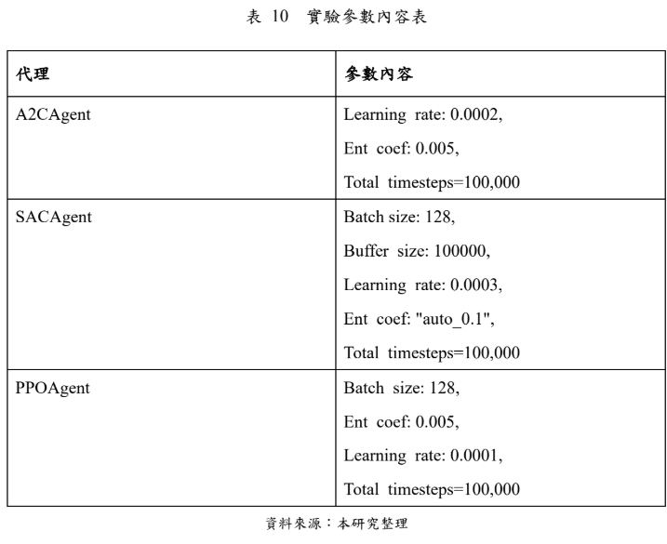
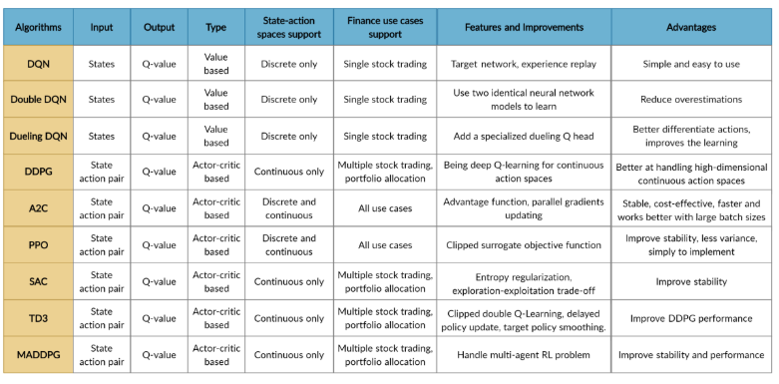
Deep learning for decision making and the optimization of socially responsible investments and portfolio | 期刊 | Vo, N. N., He, X., Liu, S., & Xu, G. (2019). Deep learning for decision making and the optimization of socially responsible investments and portfolio. Decision Support Systems, 124, 113097. | 開發一個名為 Deep Responsible Investment Portfolio (DRIP) 的模型 該模型利用深度學習技術和強化學習方法來優化社會責任投資（SRI）組合 提供一個兼顧財務績效和社會責任的投資組合優化方案 |  | 使用多變量雙向長短期記憶（BiLSTM）神經網絡來處理股價和ESG評分的多變量時間序列預測 不進行數據標準化，使用股票實際數據進行模型訓練，避免未來數據範圍的「泄露」 使用滑動窗口技術將歷史股價資料分割成固定大小的窗口，進行滾動預測 | 訓練期間:1989年 1月至 2015年 12月 測試期間:2016年 1月至 2018年 12月 |  |  |  | DRIP模型以30年的100隻股票測試 顯示其在財務回報和社會責任方面均優於傳統的投資組合模型 與傳統模型相比DRIP模型更能夠同時實現高ESG評分和穩定的財務增長 為投資者提供了一個更符合現代社會責任需求的投資方案 | DRIP模型通過結合多變量BiLSTM和深度強化學習 成功優化了社會責任投資組合 解決了傳統投資組合優化模型無法同時處理財務回報與社會責任問題的局限 |  | 文獻探討2024/10/15
Deep Reinforcement Learning Hands-On: Apply Modern RL Methods, with Deep Q-networks, Value Iteration, Policy Gradients, TRPO, AlphaGo Zero and More(CH6、7)——Maxim Lapan | 書籍 |  |  |  |  |  |  |  |  |  |  |  | 文獻探討2024/11/12
An Application of Deep Reinforcement Learning to Algorithmic Trading | 期刊 | Théate, T., & Ernst, D. (2020). An application of deep reinforcement learning to algorithmic trading. Montefiore Institute, University of Liège. Retrieved from https://github.com/ThibautTheate/An-Application-of-Deep-Reinforcement-Learning-to-Algorithmic-Trading |  |  |  |  |  |  |  |  |  |  | 文獻探討2024/12/3
景氣循環、通貨膨脹衡量及聯邦資金利率期貨三論 | 論文 | Yen, C. H. (2010). 景氣循環、通貨膨脹衡量及聯邦資金利率期貨三論 (Doctoral dissertation). Available from Airiti Library. (U0001-1202201021263000) doi:10.6342/NTU.2010.01086 |  |  |  |  |  |  |  |  |  |  | 文獻探討2024/12/17

